Rysunek podgladowy - grafiki
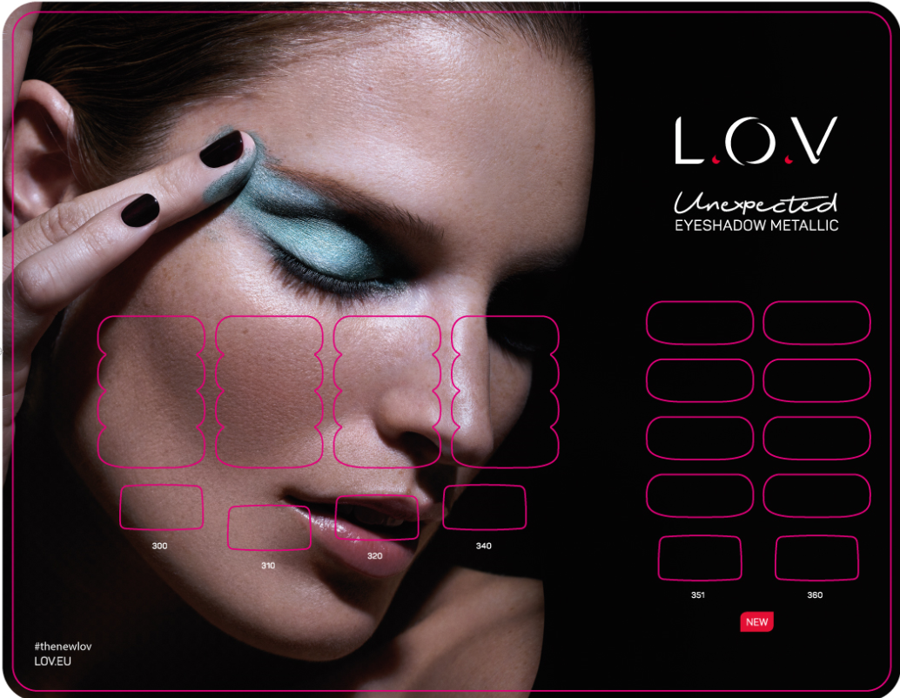




SITODRUK:
Przykłady grafik drukowanych po jednym użytku na formatce, ze względu na trudny druk, pasowanie

